상품제안서
매화나전가죽여권지갑+신문자도자개 손톱깎이 2종세트 | 상품코드: S36961

 |  |  |  |  |  |  | 02-713-8555 | www.synergygift.co.kr
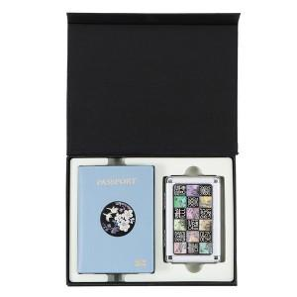

【상세/제작정보】

【인쇄/포장옵션】 | 레이저, 불박 / 포장지포장

【공급단가】 | 수량 | 10~ | 50~ | 100~ | 300~ | 500~
*VAT별도 | 단가 | 53,560원 | 52,730원 | 51,500원 | 49,440원 | 47,370원

【상품 URL】 | https://www.synergygift.co.kr:443/src/goods_detail.php?gdno=36961

